ENV
nullaudio@126.com |  | bPoHV5Z1

mysql 服务器连接 |  | 123qweasdzxc
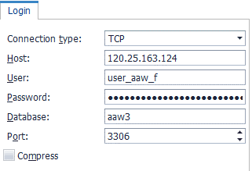

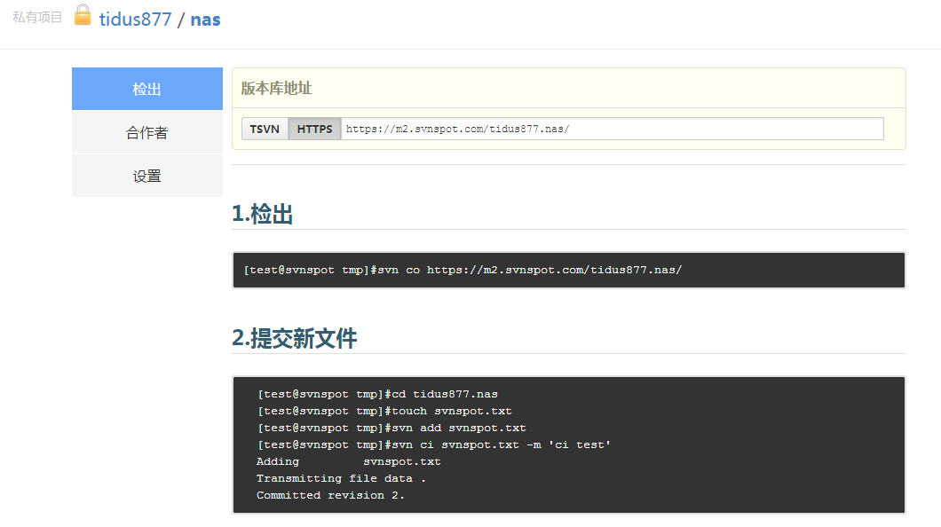

 | login | user_aaw_f
 | pasword | 123qweasdzxc

SVN | http://code.svnspot.com/ |  | 注册账号

 | login | tidus877
 | password | 663xub61

UML Chart | processon |  | 注册账号

weekly time | google | weworked | 注册账号需要用vpn代理

screenshot
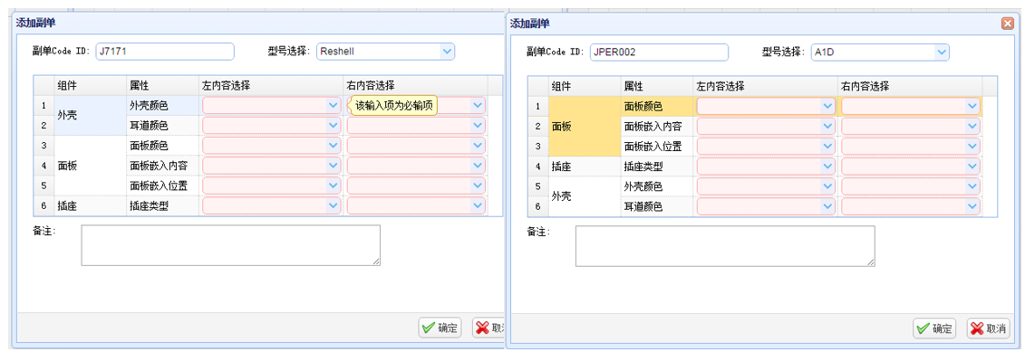
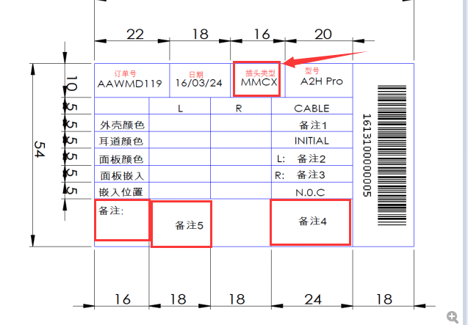
 |  | 当前状态 | 进度 | 按钮显示
1 | 创建订单 | OK | OK
 | 配置副单 | OK | OK | OK
 | 状态变更 | OK | OK | OK | 没有刷新处理 不按顺序重置状态时,无法自动创建加工单
 | 开始第一个工序 | OK | OK | OK
 | 结束第一个工序 | OK | OK | OK | 关闭其他订单后的交互方式
 | 异常回滚 | W | OK | OK | 回滚工序取消勾选后无法再次选择

 | 终止加工单 |  |  |  | 完成加工单时,需要加一个判断,禁止提交已被终止的加工单 继续开始一个被终止的加工单时,需要区分提示,该加工单已经被终止了,请联系管理员 终止轮询可能不止一秒

 | 删除订单 |  |  |  | 目前做的是物理删除
 | 重置订单 |  |  |  | 同时做加工单配置页面中的终止和删除,可能会报错

 |  |  |  |  | 所有状态非硬编码

